语法
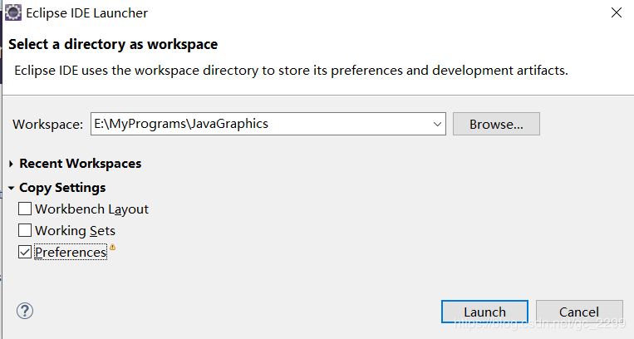
STS(Eclipse)构建Maven多模块项目（水平结构和树形结构）
 | STS（Eclipse）下载
 | 请到官网http://spring.io/tools/sts/all/ 下载STS最新版
 | 然后放到G盘，然后解压到当前
 | G:\sts-bundle\sts-3.9.5.RELEASE\STS.exe就可以启动软件
 | 该版本的STS需要JDK1.8的环境，有时候我们项目开发是使用JDK1.7，开发环境是1.7的话，需要下载JDK1.8,并且指定启动的JDK版本，需要配置STS.ini，**如果开发环境就是JDK1.8可以忽略这部分配置**
 | 原来STS.ini的配置文件为：
 | -startup
 | plugins/org.eclipse.equinox.launcher_1.5.0.v20180512-1130.jar
 | --launcher.library
 | plugins/org.eclipse.equinox.launcher.win32.win32.x86_64_1.1.700.v20180518-1200
 | -product
 | org.springsource.sts.ide
 | --launcher.defaultAction
 | openFile
 | -vmargs
 | -Dosgi.requiredJavaVersion=1.8
 | --add-modules=ALL-SYSTEM
 | -Xms40m
 | -Dosgi.module.lock.timeout=10
 | -Dorg.eclipse.swt.browser.IEVersion=10001
 | -Xmx1200m
 | 可以添加jvm具体路径设置为1.8
 | 再第一行添加内容
 | -vm
 | E:/JDK/JDK1.8/JDK1.8/bin/javaw.exe
 | 第二行指定为你JDK1.8所在具体路径；然后启动STS。
 | STS（Eclipse）配置JDK版本
 | 打开Window->Preferences->Java->Installed JREs，右侧点击Add
 | 点击finish，然后再选择对应的JDK版本，并且应用
 | STS（Eclipse）配置maven
 | 请参考Maven安装和配置教程

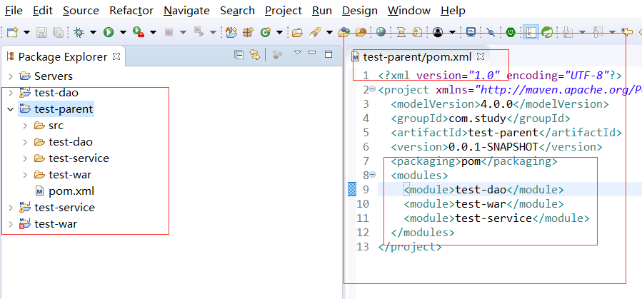
 | STS+Maven构建多模块项目（树形结构和水平结构）
 | 树形结构
 | 新建maven项目，file->New->Maven Project
 | 下一步配置Group Id、Artifact Id,Packaging设置为pom
 | 建立项目子模块，右击test-parent项目，新建other，然后选择Maven 的Maven Module
 | 下一步
 | 如果配置这个模块是jar的形式存在则选择quickstart
 | 配置war模块：
 | 前面一步相同 ，就是把类型选择为webapp
 | 然后继续完成
 | 再依照第一步配置test-service 模块
 | 这样基本的一个多模块项目就配置完了
 | 这是树形结构的形式，再test-parent的pom.xml可以看到模块依赖关系

 | <modules>
 | <module>test-dao</module>
 | <module>test-war</module>
 | <module>test-service</module>
 | </modules>
 | 问题：看到test-war模块显示有错误，这是要配置运行server就可以解决；右击test-war选择Build Path->Configure Build Path -> Libaries-> add Library->选择Server Runtime->选择server 完成，就会发现错误没了

 | 水平结构
 | 和树形结构一致先建立parent模块，建立test2-parent;
 | 然后新建一个quickstart maven项目为test2-dao,
 | 配置test2-dao的pom.xml为
 | <parent>
 | <groupId>com.study</groupId>
 | <artifactId>test2-parent</artifactId>
 | <version>0.0.1-SNAPSHOT</version>
 | </parent>
 | 再在test2-parent的pom.xml文件中添加
 | <modules>
 | <module>../test2-dao</module>
 | </modules>
 | 然后建立test2-war模块，新建maven project，选择webapp，然后和前面的dao一样配置pom.xml,然后到test2-parent的pom.xml中添加模块
 | 和上面一致添加test2-service模块，最终的模块展示为
 | 至此，两种结构的多模块配置基本结束，各人偏好于水平结构。看起来比较清爽。
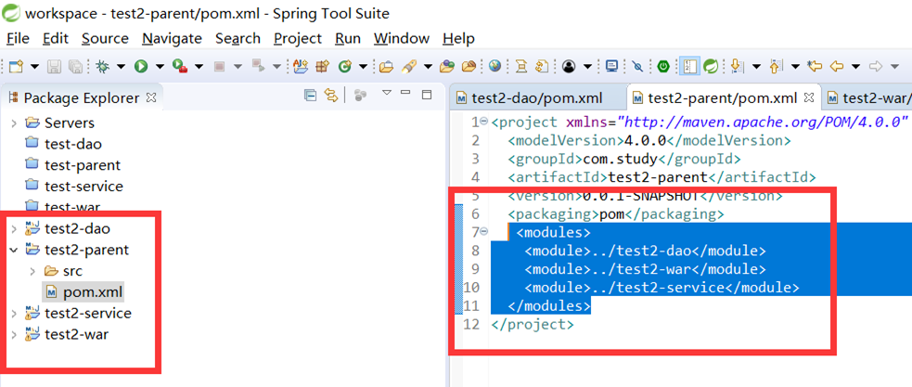

Eclipse中的工作空间（Workspace)

 | 目前不是很理解工作空间的作用。装了Eclipse之后，运行Eclipse会提示选择工作空间，刚开始用不明白，就选了默认的文件夹，后来发现用来学习Java编程创建的项目每次都会出现在Project Explorer里面，
 | 不管是不是和当前正在编的项目相关的，只要是在当前工作空间文件夹内的，都会出现。于是就想，工作空间是不是和VS里面的解决方案的概念类似，只要是在同一个解决方案里面的项目，都会出现在VS的解决方案管理器里面。
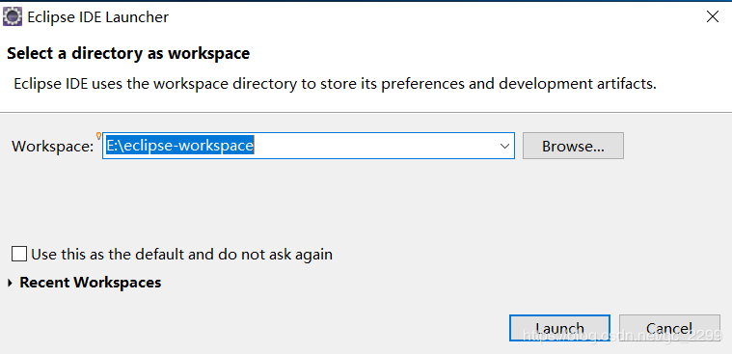

 | 通过学习网上的资料并且自己试验，只要是在Eclipse的当前工作空间中创建的项目，每次打开Eclipse时都会出现在Package Explorer中，换句话说，Eclipse每次打开时都会把当前工作空间中的所有项目显示在Package Explorer中。
 | 参考文献12中列出了工作空间的几个用途：

 | 相关项目的集合，可以把相关的项目放在同一个工作空间中（这时一个工作空间就类似与VS中的解决方案）；
 | 需要同样配置（项目配置）的一组项目集合（这点与VS不太一样，VS里面的设置，除非是对解决方案本身的属性设置，否则在VS里面设置了之后是对每个解决方案都一样的）；
 | 需要同样Eclipse设置（Eclipse本身的设置，例如快捷键等）的一组项目集合。
 | 在网上找了一些关于工作空间的介绍，列在了最后的参考文献中，有兴趣的可以参考参考。
 | 本文中的某些说法可能有误，因为本人是个Eclipse的初学者，发现问题的朋友请随时指导。
 | 将其它位置的项目导入工作空间
 | 不需要将项目全部放到工作空间目录中，如果在本地磁盘的其它位置存在Java项目，可以使用File->Import菜单将项目导入到当前工作空间中。
 | 在Import窗口中选择General->Existing Projects into Workspace，点击下一步。然后选择项目所在文件夹，点击Finished按钮导入项目。
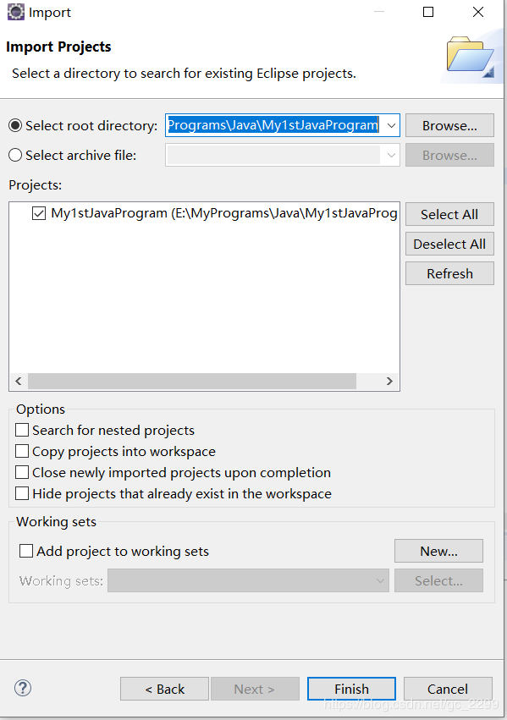
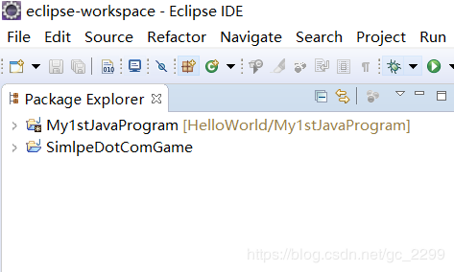
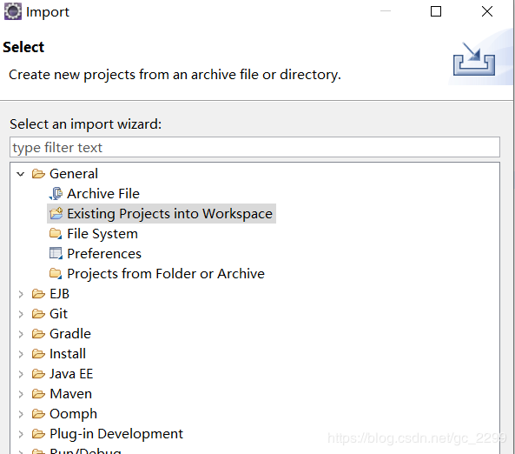

 | 将该项目导入后，在Eclipse的Package Explorer中可以看到该项目，但是在工作空间文件夹中是没有将该项目文件复制过来的，只是保存了项目路径。
 | 工作空间的基本设置
 | Eclipse中的windows->perferences菜单中有几处可以对工作空间进行设置的地方。第一处：General->Startup and Shutdown->workspaces，在这里可以设置是否在启动Eclipse时
 | 选择工作空间（Prompt for workspace on startup），该界面下方列出近期访问过的工作空间路径，可以根据需要删除其中的路径。
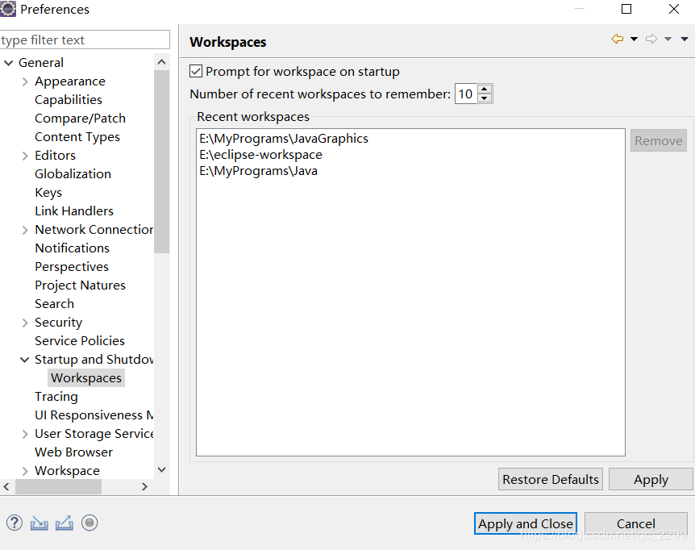
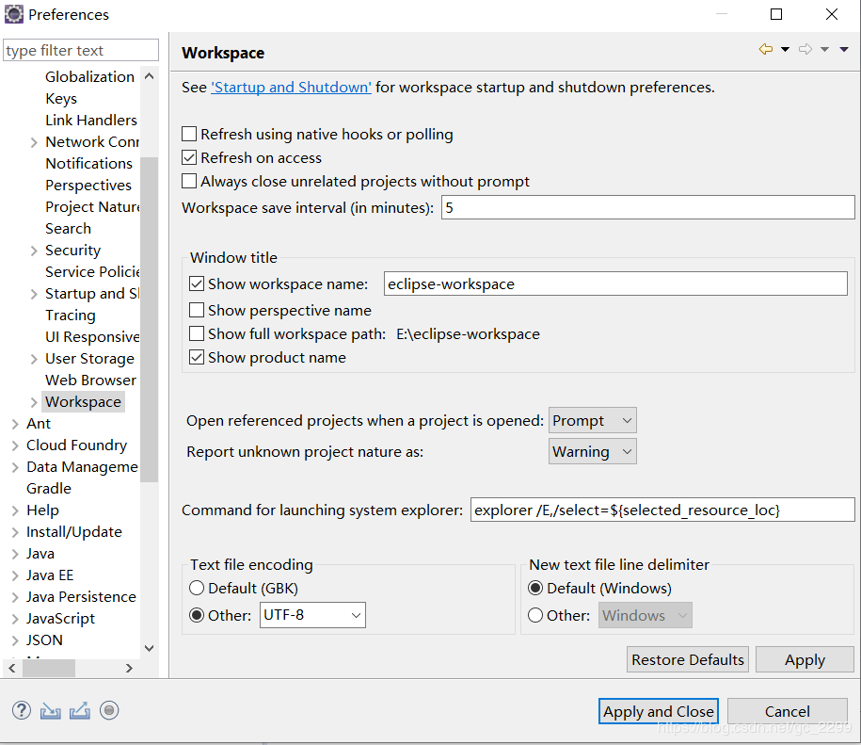

 | 第二处：General->workspaces，在这里可以设置对工作空间进行详细设置，例如工作空间自动保存的时间间隔、编辑当前工作空间在Eclipse标题栏上的名称、
 | 工作空间中的文件编码等，具体各种配置的意义请各位自己参考帮助文件，这里就不一一介绍了。
 | 如何切换工作空间
 | 如果有多个工作空间，可以使用Eclipse中File菜单下的Switch WorkSpace菜单切换工作空间。Switch WorkSpace的子菜单中会列出所有之前用过、非当前的工作空间，
 | 可以选择需要切换的工作空间，然后Eclipse会自动重启并加载你选择的那个工作空间中的内容。
 | 如果Switch WorkSpace的子菜单中没有找到需要的工作空间，可以使用相同级别菜单中的Other菜单，在弹出的窗口中使用Browse按钮选择你需要的工作空间路径。
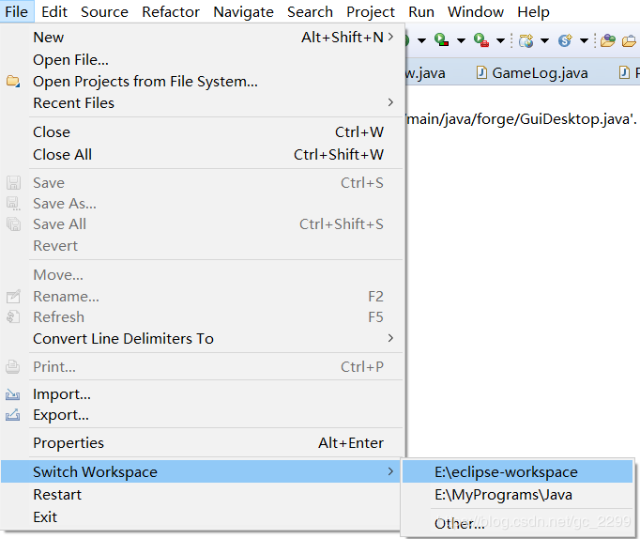
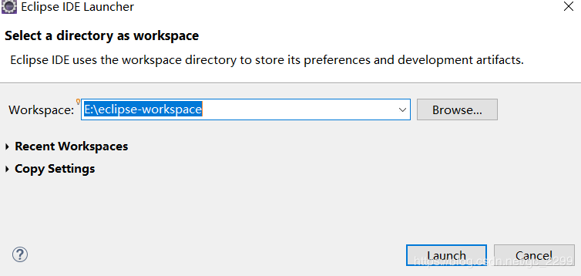

 | 如何创建新的工作空间
 | 可以使用上一节的File->Switch WorkSpace->Other菜单创建新的工作空间，需要使用Browse按钮选择新的工作空间路径即可。

 | 如何将之前工作空间中的配置复制到新的工作空间
 | 通过查看网上资料，发现新建工作空间后，在新的工作空间中所有的配置都是默认配置。在之前工作空间中做的配置并没有自动应用到新的工作空间中。
 | 例如在之前的文章中介绍过设置Java代码中的括号格式（还有tomcat等设置）。

 | 有两种方法可以将之前工作空间中的配置复制到新的工作中。第一种是复制配置文件：工作空间的配置信息是放在工作空间目录下的.metadata文件夹中，
 | 可以将该配置信息复制到新的工作空间的对应位置中，具体的操作详见参考文献10。第二种是在File->Switch WorkSpace->Other菜单创建新的工作空间时，
 | 在下面的Copy Settings中勾选Preferences，点击Launch就可以将当前工作空间中的设置复制到新的工作空间中。

